Feuil1
Établissement visité : Lycée Eugène Hénaff
55 avenue RASPAIL
93170 BAGNOLET
Tél : 01 41 63 26 10 (secrétariat)
Tél : 01 41 63 26 16 (Mme BESSON-DDFPT)
Fax : 01 43 63 54 98
Courriel : ce.0932119y@ac-creteil.fr ou henaff.ctx@gmail.com
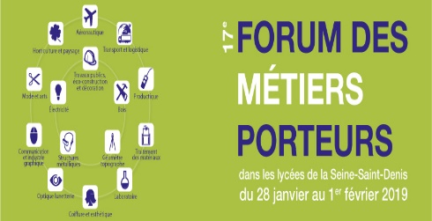 FICHE D'INSCRIPTION AU 17ème FORUM DES MÉTIERS PORTEURS Métiers du Technicien Menuisier Agenceur et métiers du Technicien Géomètre Topographe
vendredi 1er février 2019
Lycée Eugène Hénaff 55 avenue RASPAIL 93170 BAGNOLET
Contact téléphone : Mme BESSON-DDFPT Tél : 01 41 63 26 16 Mèl : ce.0932119y@ac-creteil.fr ou henaff.ctx@gmail.com
Liste des élèves inscrits pour la visite, que vous pouvez prolonger si besoin :
Classe ou qualité (bien préciser si SEGPA ou DP ou UPI) | Nom et prénom |  | Année de naissance | Inscrits |  | Présents
 |  |  |  | fille | garçon | fille | garçon

 |  |  | Total | 0 | 0 | 0 | 0

 |  | Fonction | Nom et prénom
Accompagnateur 1:
Accompagnateur 2 :
Merci de prévoir un accompagnateur pour 10 élèves environ
Choix préférentiel pour l'horaire de visite : pouvez vous nous téléphoner MERCI
sur rendez-vous
 |  |  |  |  |  |  |  | Dernières inscriptions obligatoires avant le :
Dernières inscriptions obligatoires avant le : 21 janvier 2019

